Sheet1
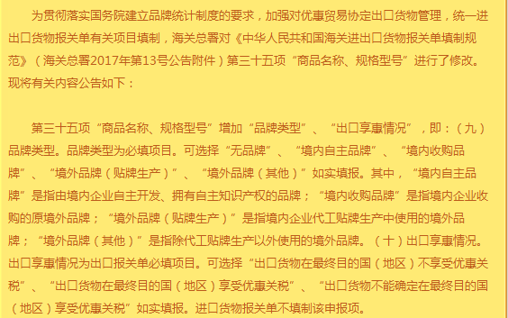
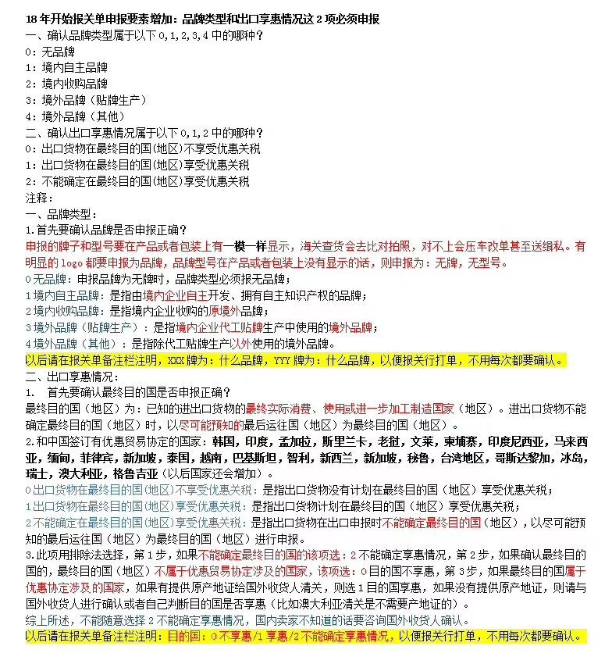
出 口 确 认 函
运单号： |  |  | 起运国 |  |  | 总包装件数： |  |  |  | 总毛重： （如卡板包装，需加卡板重量） |  |  |  |  | 申报总价值

中文品名 | 数量 (PCS) | 单价（USD） | 品牌 (请按货物或包装上实际体现的申报） | 型号 (请按货物或包装上实际体现的申报） | 货物新旧状态 | 成交方式 CIF/FOB | 原产国 | 目的国 | 产品尺寸 （注明单位） | 材质/成份 | 净重（KG） | 毛重（KG） | 箱数 | 商品编码 | 用途(请填写货物本身的功能及作用） （如是机器或仪器的零件，请填写用在什么机器或仪器上起到什么作用） | 品牌类型 | 出口享惠情况

填写注意事项：1、品牌栏请按货物或者包装上实际体现的填写；如货物或者包装上没有体现出任何品牌，请在品牌栏填写“无品牌，生产厂商为*****”。 2、型号栏请按货物或者包装上实际体现的填写；如货物或者包装上没有体现出任何型号，请填写无型号。 3、成交方式栏。CIF为到岸价，即申报价值包含了货物的运保费；成交方式FOB为离岸价,即申报价值不含运保费。 4、产品尺寸栏。产品为规则形状的，请填写产品本身的具体尺寸并注明尺寸的单位；产品形状为不规则的，请填写不规则。 5、商品编码栏填写的是产品的海关十位数编码，此项可以不填写。
温馨提示：品牌型号是产品上或者包装印制的 品牌（LOGO 客户牌 工厂牌）型号 货号 款号 如果包装上或者产品上有印制 品牌（LOGO 客户牌 工厂牌）型号 货号 款号 海关都认为是 品牌 型号 货号 款号 这些都需要申报 请知悉
我司全称： | JW PEI AP Limited |  |  |  |  | 组织机构代码： |  |  | 3171938
我司地址： | UNIT 1102 11/F，29 AUSTIN ROAD，TSIM SHA TSUI，KL，Hong Kong，CHINA |  |  |  |  |  |  |  | 开票抬头如与收件方不一致请在以下填写，如没有注明我司自动默认为收件方开票抬头
联系人： | 邹林园 |  | 手机： | 15112405750 |  |  |  |  | 开票抬头：
联系电话： |  |  | 传真：
Email: | zlyuan@jwpei.co |  | (请务必写上邮箱地址，以便我司迅速找到贵司资料)


备注:请详细仔细如实填写确认函内容,这将是我们为贵公司做单的依据,贵公司填写的详细程度将很大程度上决定通关效率,谢谢!

